Лист1
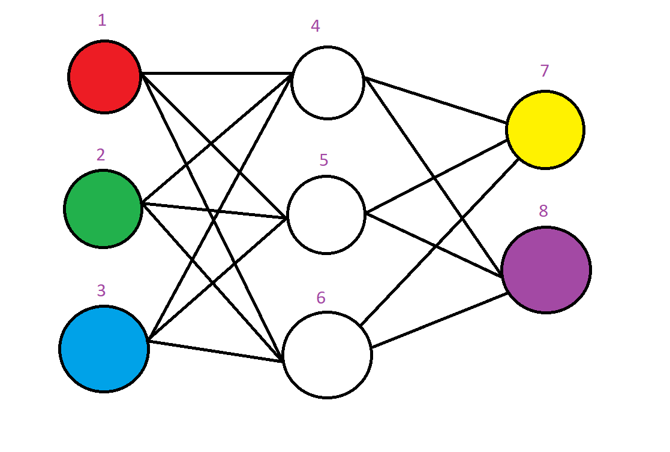
От | Куда | Вес
1 | 4 | 0.0758995
1 | 5 | 0.863186
1 | 6 | 0.0718101
2 | 4 | 0.798486
2 | 5 | 0.86874 | 1 | 0.10282870461
2 | 6 | 0.483108
3 | 4 | 0.937712 |  |  | 0.026465856611
3 | 5 | 0.861873
3 | 6 | 0.182043 | 1 | 0.1748293055
4 | 7 | 0.573809
4 | 8 | 0.950346 |  |  | 0.029939934099
5 | 7 | 0.838862
5 | 8 | 0.598987 | 0 | 0.067637936634
6 | 7 | 0.101444
6 | 8 | 0.565233

